灯位图
灯位 | 灯位示意图 | 适用镜号 | 主灯光位 | 光比 | 机位 | 布光技法
灯位A | 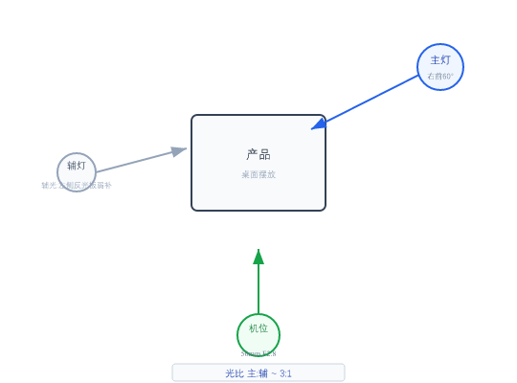 | 1, 2 | 未指定 | 3:1 | 50mm F2.8 | 滑轨缓推
灯位B |  | 3 | 主灯右前45 | 3:1~4:1 | 50mm F2.8 | 电动转盘或手动环绕

